58467慈溪站-风玫瑰
风向风速 | 主导风向为 南风， 静风发生概率为 3.5%， 扣除静风下年平均风速为 2.5m/s， 非扣除静风下年平均风速为 2.4m/s。 春夏季盛行 南风，平均风速为 2.2m/s； 秋季盛行 西北风，平均风速为 2.4m/s； 冬季盛行 西北风，平均风速为 2.4m/s。
气温 | 历年平均气温为 18.6 度， 其中历年气温最低的月份为 4 月，其平均温度为 7.0 度； 历年气温最高月份的为 7 月，其平均温度为 30.3 度。
降水 | 平均总降水量为 1609mm， 降水量最高的季节为 夏季，为 621mm， 降水量最高的月份为 7 月，为 263mm； 降水量最低的季节为 冬季，为 198mm。
云量 | 春季平均总云量最多，其中晴天占 35.3%， 多云天占 17.4%，阴天占 47.3%； 冬季平均总云量最低，其中晴天占 40.0%， 多云天占 26.7%，阴天占 33.3%； 夏秋季平均总云量适中，其中晴天占 29.8%， 多云天占 41.3%，阴天占 29.0%。
能见度 | 平均能见度为 13.7 千米，其中平均能见度最大的季节为 夏季，为 17.4 千米， 平均能见度最大的月份为 7 月，为 20.0 千米； 平均能见度最小的季节为 冬，为 13.0 千米， 平均能见度最小的月份为 4 月，为 10.2 千米。

慈溪 风玫瑰图
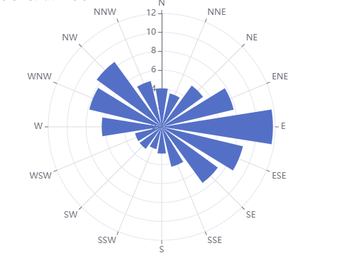
 |  | 风向 | %
 |  | N | 4.0787395309
 |  | NNE | 3.6273725375
 |  | NE | 5.3901031415
 |  | ENE | 7.8161438105
 |  | E | 11.7542133
 |  | ESE | 8.8218139043
 |  | SE | 7.3232647538
 |  | SSE | 4.3379770004
 |  | S | 2.8277436199
 |  | SSW'' | 2.4190891077
 |  | SW | 2.8761551306
 |  | WSW | 2.8948067578
 |  | W | 6.3448491931
 |  | WNW | 7.8704906081
 |  | NW | 8.4915644064
 |  | NNW | 4.9713256819

